信用交易
融资融券市场交易数据统计(2023-03-22)

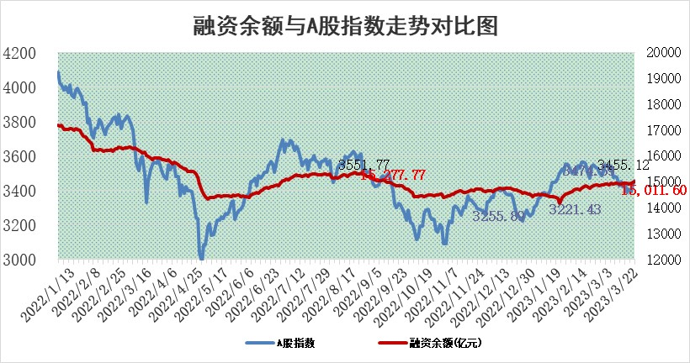
标的证券 | 融资融券余额（亿元） | 融资余额（亿元） | 融券余额（亿元） | 融资买入额（亿元） | 融资融券规模变化（亿元） | 融资余额增幅(‰) | 融券余额增幅(%)
统计数据 | 15,950.89 | 15,011.60 | 938.28 | 765.96 | 47.41 | 2.44 | 1.18

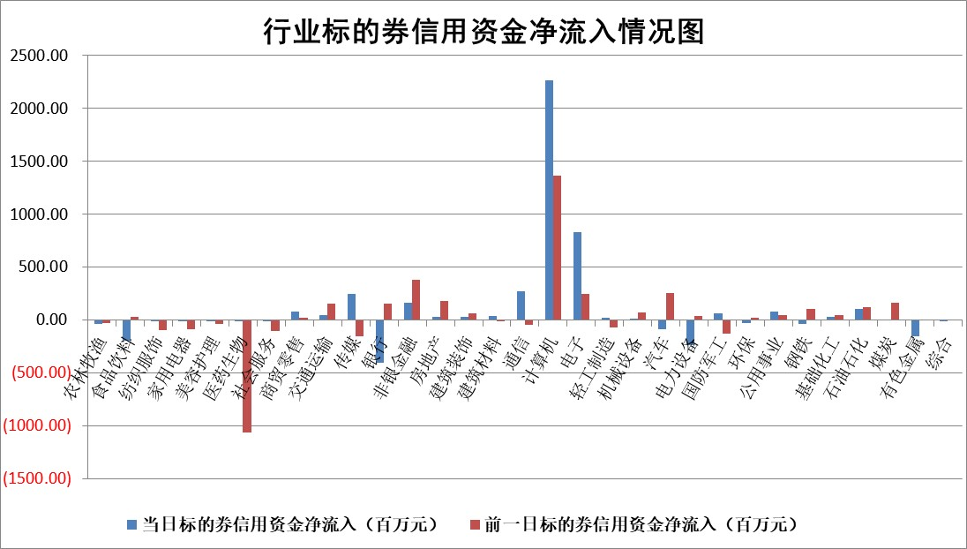

标的基金代码 | 标的基金简称 | 融资余额/市值(%) | 融资余额增幅(%) | 融资买入额/成交金额(%) | （融资余额净增额-融券余额净增额）/市值(‱) | 融券余额降幅(%) | ABS[（融资余额净增额-融券余额净增额）/市值净增额-1](%)
159902 | 华夏中小板ETF | 0.00 | 0.00 | 0.00 | 0.00 | 0.00 | 100.00
159915 | 易方达创业板ETF | 3.15 | -5.77 | 381.60 | -19.93 | -22.91 | 190.47
159919 | 嘉实沪深300ETF | 4.63 | 0.76 | 2.95 | 3.70 | 1.90 | 91.66
159920 | 华夏恒生ETF | 76.82 | -0.16 | 3.77 | -12.28 | -1.86 | 106.72
159922 | 嘉实中证500ETF | 0.68 | 1.60 | 12.55 | -3.91 | -0.63 | 107.57
159925 | 南方沪深300ETF | 0.02 | -13.76 | 0.02 | -0.32 | 0.00 | 100.78
159928 | 消费ETF | 0.80 | 4.47 | 6.67 | 4.42 | 7.88 | 100.00
159934 | 易方达黄金ETF | 402.29 | -0.81 | 6.72 | -327.85 | 0.00 | 128.57
159939 | 全指信息技术ETF | 0.42 | -1.74 | 30.95 | -0.75 | -1.34 | 100.57
159940 | 全指金融地产ETF | 0.17 | 3.43 | 0.02 | 0.57 | 0.00 | 97.41
159995 | 半导体芯片ETF | 1.80 | 1.97 | 160.27 | 3.58 | 0.58 | 60.77
159997 | 天弘中证电子ETF | 1.44 | 2.56 | 2.60 | 3.59 | -1.85 | 98.02
159998 | 天弘中证计算机主题ETF | 0.40 | -3.33 | 0.13 | -1.37 | 0.00 | 100.65
510050 | 华夏上证50ETF | 10.05 | -0.23 | 40.12 | -3.25 | -5.17 | 97.86
510180 | 华安上证180ETF | 0.47 | -0.03 | 0.50 | -0.16 | -16.95 | 100.35
510880 | 华泰柏瑞红利ETF | 0.24 | 7.65 | 0.77 | 1.80 | 2.78 | 81.53
510900 | 易方达恒生H股ETF | 104.87 | -0.31 | 2.27 | -33.03 | 0.00 | 123.48
511010 | 5年期国债ETF | 0.00 | 0.00 | 0.00 | 0.00 | 0.00 | 100.00
511380 | 可转债及可交换债券ETF | 7.63 | 0.10 | 2.96 | 0.78 | 0.00 | 99.25
512000 | 全指证券ETF | 6.64 | 5.55 | 36.17 | 36.72 | 4.76 | 3.39
512010 | 沪深300医药卫生ETF | 4.23 | -3.65 | 71.27 | -15.91 | 0.65 | 134.27
512070 | 沪深300非银ETF | 1.54 | -1.15 | 30.83 | -5.18 | -28.05 | 76.30
512400 | 南方中证申万有色金属ETF | 1.08 | -7.03 | 0.25 | -9.72 | -3.71 | 46.98
512580 | 广发中证环保产业ETF | 0.92 | -8.70 | 0.52 | -8.99 | -0.38 | 127.23
512660 | 国泰中证军工ETF | 2.85 | 1.84 | 14.84 | 9.96 | 9.61 | 57.87
512800 | 华宝中证银行ETF | 17.45 | 0.48 | 2.15 | 8.32 | -0.14 | 35.82
512980 | 广发中证传媒ETF | 0.85 | -0.01 | 167.30 | -0.22 | -3.00 | 100.19
515030 | 华夏中证新能源汽车ETF | 2.58 | -0.05 | 14.65 | -0.59 | -1.14 | 100.48
515050 | 华夏中证5G通信主题ETF | 1.00 | -4.37 | 6.67 | -5.68 | -8.81 | 102.19
515070 | 华夏中证人工智能ETF | 1.60 | 3.12 | 8.75 | 4.85 | 0.00 | 98.72
标的股票比较指标 |  | 融资余额/流通A股市值(%) | 融资余额增幅(%) | 融资买入额/成交金额(%) | （融资余额净增额-融券余额净增额）/流通A股市值(‱) | 融券余额降幅(%) | ABS[（融资余额净增额-融券余额净增额）/流通A股市值净增额-1](%)
前十名标的个股 |  | 仁东控股 | 软通动力 | 广汇汽车 | 青木股份 | 景兴纸业 | 诺普信
 |  | 全柴动力 | 品高股份 | 广安爱众 | 路维光电 | 福昕软件 | 雷尔伟
 |  | 莱茵生物 | 金安国纪 | 包钢股份 | 近岸蛋白 | 天房发展 | 江苏北人
 |  | 海兰信 | 沪电股份 | 三峡新材 | 顺网科技 | 濮阳惠成 | 开勒股份
 |  | 亚通股份 | 南亚新材 | 辉隆股份 | 软通动力 | 华明装备 | 康为世纪
 |  | 数码视讯 | 近岸蛋白 | 长春高新 | 熵基科技 | 皖通高速 | 富士莱
 |  | 司尔特 | 读客文化 | 国风新材 | 凯淳股份 | 道森股份 | 思瑞浦
 |  | 电气风电 | 路维光电 | 外高桥 | 慧博云通 | 山东出版 | 可靠股份
 |  | 尖峰集团 | 工业富联 | 农业银行 | 联特科技 | 迪威尔 | 久日新材
 |  | 先惠技术 | 欧陆通 | 瑞华泰 | 读客文化 | 诺思格 | 步科股份
后十名标的个股 |  | 泽达易盛 | 维海德 | 联络互动 | 维海德 | 华夏幸福 | 神剑股份
 |  | 中航机电 | 继峰股份 | 合力泰 | 东方锆业 | 苏交科 | 森赫股份
 |  | 欧派家居 | 金山办公 | 泽达易盛 | 易点天下 | 理工导航 | 山煤国际
 |  | 中国人寿 | 山科智能 | 中航机电 | 奥飞数据 | 派林生物 | 汤姆猫
 |  | 岱美股份 | 星环科技 | 搜于特 | 德马科技 | 斯瑞新材 | 隆达股份
 |  | 中信特钢 | 亿联网络 | 中天金融 | 雷尔伟 | 精研科技 | 联测科技
 |  | 宁沪高速 | 奥飞数据 | 利源精制 | 海兰信 | 鹏鼎控股 | 益客食品 | ;
 |  | 三棵树 | 凤凰传媒 | 仁东控股 | 南极电商 | 来伊份 | 炬光科技
 |  | 苏泊尔 | 鸿路钢构 | 蒙泰高新 | 南网科技 | 国新文化 | 晶雪节能
 |  | 飞科电器 | 中科蓝讯 | 万德斯 | 云从科技 | 隆基绿能 | 维海德
说明：1.以上普通交易数据和信用交易数据皆以交易日收盘后数据为基准；2.上述标的证券总数据只计算标的证券市场总数据，不包括从标的证券中调出去标的证券数据，所以与交易所公布的总值略有不同； 3.上述行业采用申万一级行业分类；4.以上标的基金和标的个股中比较的6个指标值中：前5个（从左至右）为正向指标，值越大排名越靠前；第6个为逆向指标，值越小，排名越靠前；5.第6个指标中ABS[]表示求绝对值，其主要用于考量信用资金相对净流入对股价相对净变化的贡献程度；6.数据来源：wind，交易所。

 | 证券代码 | 新增融资余额 | 融资买入额 | 融资买入增幅前10
远大智能 | 002689 | 28175353 | 42268582 | 199%
亚太股份 | 002284 | 21555247 | 34242865 | 82%
赛诺医疗 | 688108 | 72122899 | 101076547 | 78%
湖南发展 | 000722 | 66023557 | 137112987 | 75%
柘中股份 | 002346 | 14584119 | 36845980 | 58%
国城矿业 | 000688 | 24683149 | 48240585 | 54%
兆新股份 | 002256 | 1985058 | 4066269 | 52%
凯美特气 | 002549 | 33806472 | 61340055 | 52%
华昌达 | 300278 | 13474542 | 19303225 | 48%
新华联 | 000620 | 27311937 | 39201759 | 43%

 | 证券代码 | 新增融资余额 | 融资买入额 | 融资买入增幅前10
兔宝宝 | 002043 | 73310337 | 89923983 | 334%
捷昌驱动 | 603583 | 26026415 | 31686727 | 262%
湘财股份 | 600095 | 94196837 | 132280449 | 252%
中谷物流 | 603565 | 49103883 | 60098371 | 234%
中青宝 | 300052 | 24215352 | 31377809 | 98%
顾家家居 | 603816 | 138518545 | 188424210 | 78%
喜临门 | 603008 | 31503289 | 48351944 | 77%
财信发展 | 000838 | 10831830 | 17666790 | 74%
苏州银行 | 002966 | 10578096 | 19143736 | 72%
金诚信 | 603979 | 23858538 | 36098133 | 60%

